상품제안서
티타늄 와이드 굿즈 수저세트 | 상품코드: S46908

 |  |  |  |  |  |  | 02-713-8555 | www.synergygift.co.kr
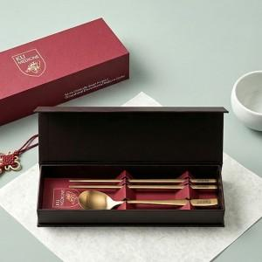

【상세/제작정보】 | <p><span style="font-size: 14pt;">※ 레이저인쇄 </span><span style="font-size: 14pt;">숟가락+젓가락(1세트) 인쇄입니다.</span></p><p><span style="font-size: 14pt;">※ 슬리브+간지 100개 이상 무료</span></p>

【인쇄/포장옵션】 | [수저] 수저+젓가락 레이저, [슬리브] 슬리브+간지 풀칼라 / 포장불가능

【공급단가】 | 수량 | 30~ | 100~ | 300~ | 1,000~ | 3,000~
*VAT별도 | 단가 | 8,600원 | 8,150원 | 7,800원 | 7,500원 | 7,350원

【상품 URL】 | https://synergygift.co.kr:443/src/goods_detail.php?gdno=46908

